Detalhamento_Avarias
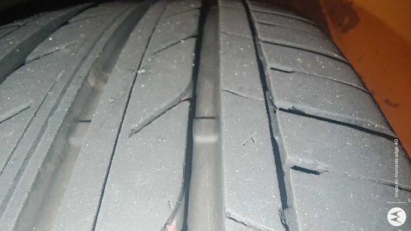
Detalhamento da Cobrança

Cliente | xxxx
Contrato: | xxxx

Placa: | SHW1G79 |  | VALOR TOTAL
Modelo: | ONIX LT 1.0 12V TURBO FLEX 4P C/AR |  | R$135.00
Cor: | BRANCO SUMMIT

1 | Troca jogo de calotas | Valor | R$135.00

